final 2014
XIII. Ročník
"Kunvaldský železný muž"

Výsledková listina

Datum konání: |  |  | 2014-07-26
Disciplína: |  |  | plavání 500 m, jízda na kole 23 km, běh 4 km
Pořadatel: |  |  | TJ Sokol Kunvald
Teplota vody: |  |  | 21
Teplota vzduchu: |  |  | 30
Počasí: |  |  | Slunečno

Kategorie: MUŽI do 40 let

Pořadí | Startovní číslo | Rok narození | Jméno |  | Sportovní klub | Čas
1 | 3 | 1979 | Josef | Doleček | FORT SMC | 1:05:46
2 | 35 | 1984 | Michal | Šebek | FORT SMC | 1:06:48
3 | 21 | 1988 | Martin | Ružička | CTB Brandýs | 1:07:36
4 | 10 | 1990 | Aleš | Zídka |  | 1:08:19
5 | 20 | 1979 | Tomáš | Řehák | Lukostřelba Jablonné | 1:09:40
6 | 1 | 1980 | Eduard | Štumpf | Sokol Kunvald | 1:11:47
7 | 19 | 1978 | Daniel | Horák | Hasiči Dlouhá Ves | 1:13:36
8 | 7 | 1989 | Jaroslav | Cabalka | Pijatlon | 1:13:45
9 | 8 | 1992 | Jiří | Suchodol | Pijatlon | 1:14:42
10 | 28 | 1982 | Petr | Zvěřina | OK Lokomotiva Pardubice | 1:16:39
11 | 12 | 1992 | Miroslav | Koblížek | KOB Ústí nad Orlicí | 1:17:04
12 | 18 | 1975 | Luděk | Poláček | FORT SMC | 1:18:01
13 | 14 | 1986 | Martin | Elčkner | NOTABLE | 1:18:06
14 | 15 | 1991 | Marek | Živný | 3D Fitness Race Team | 1:19:40
15 | 30 | 1976 | Richar | Koreček | Nepasice | 1:19:57
16 | 9 | 1990 | Jan | Novotný | Pijatlon | 1:20:05
17 | 22 | 1975 | Jan | Beránek | Sokol Turecko | 1:22:47
18 | 11 | 1979 | Miroslav | Čermák | Cyklo klub Bendl | 1:23:28
19 | 34 | 1989 | Adam | Vaško | Žamberk | 1:24:38
20 | 13 | 1976 | Tomáš | Hovorka | FORT SMC | 1:25:50
21 | 27 | 1993 | Václav | Bříza ml. | Vencl Servis | 1:26:24
22 | 2 | 1977 | Michal | Záruba |  | 1:26:28
23 | 29 | 1984 | Michal | Ordoš | HC Těchonín | 1:30:02
24 | 25 | 1988 | Aleš | Zemek | CTB Brandýs | 1:31:21
25 | 17 | 1985 | Ondřej | Dlabka | Harrisarts Tattoo | 1:32:35
26 | 23 | 1980 | Petr | Marek | Sokol Turecko | 1:32:43
27 | 26 | 1976 | David | Vencl | Vencl Servis | 1:33:31
28 | 5 | 1984 | Václav | Leuchter | Modrá ústřice | 1:35:14
29 | 16 | 1991 | Filip | Lux |  | 1:37:23
30 | 6 | 1985 | Daniel | Divíšek | Modrá ústřice | 1:40:54
31 | 32 | 1987 | Martin | Foglar |  | 1:41:18
32 | 31 | 1999 | Vojtěch | Kavka |  | 1:43:29
33 | 4 | 1985 | Petr | Vymetálek | Sokol Kunvald | 1:43:35
34 | 33 | 1981 | Michal | Rek | AFK Kunvald | 1:49:08
35 | 36 | 1979 | Jaroslav | Tobiška |  | 1:53:56
nedokončil | 24 | 1988 | Petr | Novotný | CTB Brandýs | -0.0138888889

Kategorie: MUŽI nad 40 let

Pořadí | Startovní číslo | Rok narození | Jméno |  | Sportovní klub | Čas
1 | 59 | 1970 | Václav | Glaser | CTC FORT SMC Ústí nad Orlicí | 1:07:07
2 | 54 | 1970 | Miroslav | Capoušek | 3D Fitness Race Team | 1:10:20
3 | 56 | 1969 | Tomáš | Strnad | 3D Fitness Race Team | 1:11:12
4 | 61 | 1967 | Josef | Suchodol | 3D Fitness Race Team | 1:15:08
5 | 53 | 1966 | Jan | Scheuer | Activity LA | 1:19:33
6 | 64 | 1974 | Jiří | Vencl | VENCL-SERVIS | 1:20:12
7 | 65 | 1970 | Václav | Bříza | VENCL-SERVIS | 1:24:01
8 | 66 | 1972 | Radek | Horna |  | 1:25:03
9 | 55 | 1973 | Luboš | Krušina | 3D Fitness Race Team | 1:44:32
10 | 67 | 1966 | Oldřich | Kopecký |  | 1:45:12

Kategorie: MUŽI nad 50 let

Pořadí | Startovní číslo | Rok narození | Jméno |  | Sportovní klub | Čas
1 | 57 | 1962 | Luděk | Novotný | 3D Fitness Race Team | 1:12:53
2 | 69 | 1964 | Jaroslav | Trkal | SK US Choceň | 1:16:35
3 | 51 | 1960 | Ludvík | Dlabka | 3D Fitness Race Team | 1:16:57
4 | 68 | 1963 | Pavel | Liška | CTC FORT SMC Ústí nad Orlicí | 1:17:11
5 | 60 | 1958 | Pavel | Samek | CTC FORT SMC Ústí nad Orlicí | 1:19:55
6 | 52 | 1960 | Roman | Hodek | TJ SOKOL KUNVALD | 1:27:31
7 | 70 | 1951 | Jan | Fajt | CTC FORT SMC Ústí nad Orlicí | 1:29:27
8 | 62 | 1964 | Standa | Grim | Sokol Klášterec nad Orlicí | 1:40:09
9 | 58 | 1956 | Jaroslav | Barvínek | Žamberk | 1:43:28
10 | 63 | 1956 | Karel | Košta | SKI KLUB Ústí nad Orlicí | 1:53:08

Kategorie: ŽENY

Pořadí | Startovní číslo | Rok narození | Jméno |  | Sportovní klub | Čas
1 | 106 | 1997 | Veronika | Hanušová | Choceň | 1:20:11
2 | 105 | 1980 | Alena | Kalousová | SPV - Beton, Žamberk | 1:21:49
3 | 107 | 1983 | Martina | Zvěřinová | OK LOKOMOTIVA PARDUBICE | 1:22:22
4 | 100 | 1997 | Dora | Novotná | PIJATLON | 1:23:09
5 | 101 | 1996 | Simona | Maříková | PIJATLON | 1:23:09
6 | 102 | 1992 | Eliška | Kopecká | TJ SOKOL KUNVALD | 1:34:15
7 | 103 | 1999 | Anna | Kopecká | TJ SOKOL KUNVALD | 1:36:07
8 | 104 | 1981 | Eva | Sklenářová | TJ Kyšperk | 1:50:52

Kategorie: ŠTAFETY

Pořadí | Startovní číslo |  | Jméno |  | Sportovní klub | Čas
1 | 151 |  | Petr Liebich, Jaroslav Martínek |  | Těchonín 1 | 1:05:12
2 | 159 |  | Františk Fajfr, Karel Hartman, František Krátký |  | Fitness Žamberk | 1:05:58
3 | 155 |  | Daniel Šroler, Zdeněk Šroler |  | Sokol Klášterec nad Orlicí | 1:08:00
4 | 152 |  | JR SPORT Letohrad - Petr Bielčík, Josef Stejskal, Vladimír Roháček |  |  | 1:11:58
5 | 154 |  | Petr Moravec, Ladislav Strnad, Vladimír Bílý |  | Kyšper | 1:17:45
6 | 156 |  | Martin Lux, Tomáš Lux |  | Sokol Klášterec nad Orlicí | 1:24:46
7 | 160 |  | Morávek tým - Jan Zářecký, Ivan Morávek, Pavel Trejtnar |  |  | 1:25:39
8 | 153 |  | Petrův harém - P. Nýdl, Veronika a Lenka Hličenské |  |  | 1:27:45
9 | 157 |  | Kajakáři - Černohous, Černohousová, Jedličková |  | SK Žamberk | 1:30:27
10 | 150 |  | Anka tým - Lucie Raliková, Anna Kluková |  | SDH Česká Rybná | 1:30:46
11 | 158 |  | Sokolíci - Zdeněk Šroler, Jiří Matyáš, Jindřich Koblížek |  | Sokol Klášterec nad Orlicí | 1:34:21

Hlavní partneři závodu:

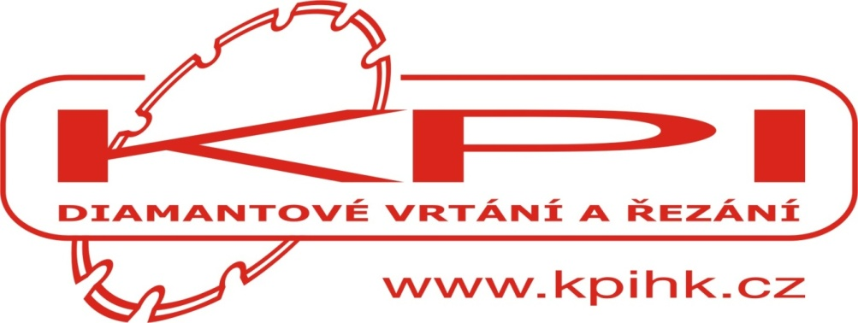

 |  |  |  |  | Městys Kunvald

 |  |  | Další partneři závodu:

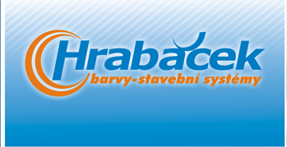

Hubnutí, vnitřní výživa, sportovní výživa
www.hubnutiprovytizene.cz
+420602185 583

VIKTOR STRNAD- JÍZDNÍ KOLA |  |  |  | ŽAMBERK

MARTA STUCHLÍKOVÁ |  |  |  | MIKULOV

KAVKA JIŘÍ |  |  |  | KUNVALD

PAĎOUR JOSEF |  |  |  | KUNVALD

HOSPODA U KŘEMÍLKA- JIŘÍ KŘEN |  |  |  | KUNVALD

 | ŽELEZNÉHO MUŽE PRO VÍTĚZE VYROBIL:

 | UMĚLECKÝ KOVÁŘ JAN CELER Z KUNVALDU

TJ Sokol Kunvald tímto děkuje všem závodníkům za účast na našem triatlonu. Doufáme, že se Vám všem závody líbily a za rok se zase těšíme nashledanou!!!!!

2014
XIII. Ročník
"Kunvaldský železný muž"

Výsledková listina

Datum konání: |  |  | 2014-07-26
Disciplína: |  |  | plavání 500 m, jízda na kole 23 km, běh 4 km
Pořadatel: |  |  | TJ Sokol Kunvald
Teplota vody:
Teplota vzduchu:
Počasí: |  |  | Slunečno

Kategorie: MUŽI do 40 let

Pořadí | Startovní číslo | Rok narození | Jméno |  | Sportovní klub | Čas | start | hrubý čas
 | 3 | 1979 | Josef | Doleček | FORT SMC | 1:05:46 | 0:20:00 | 1:25:46
 | 35 | 1984 | Michal | Šebek | FORT SMC | 1:06:48 | 0:20:00 | 1:26:48
 | 21 | 1988 | Martin | Ružička | CTB Brandýs | 1:07:36 | 0:20:00 | 1:27:36
 | 10 | 1990 | Aleš | Zídka |  | 1:08:19 | 0:20:00 | 1:28:19
 | 20 | 1979 | Tomáš | Řehák | Lukostřelba Jablonné | 1:09:40 | 0:20:00 | 1:29:40
 | 1 | 1980 | Eduadr | Štumpf | Sokol Kunvald | 1:11:47 | 0:20:00 | 1:31:47
 | 19 | 1978 | Daniel | Horák | Hasiči Dlouhá Ves | 1:13:36 | 0:20:00 | 1:33:36
...



